Dashboard
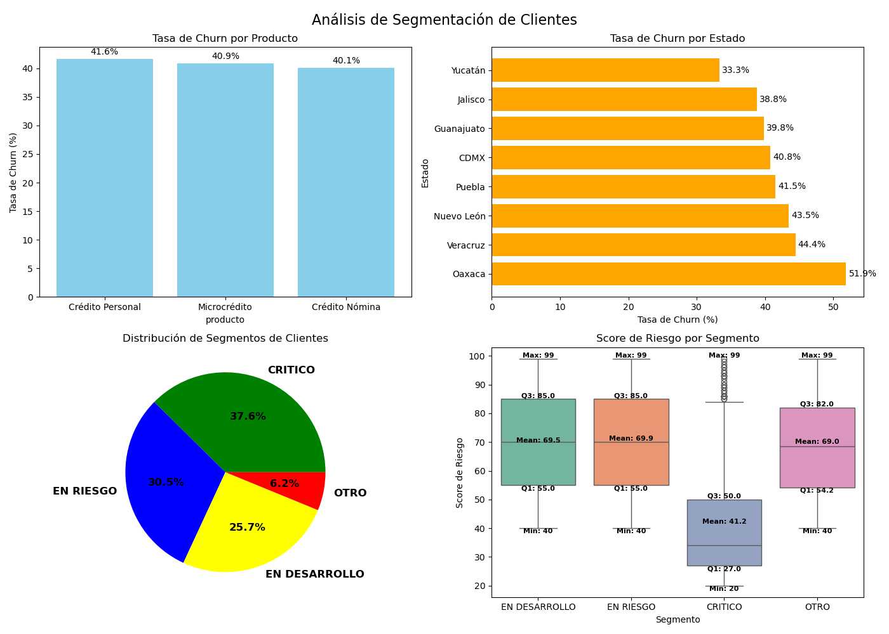
¿Qué producto tiene mayor tasa de churn y qué hipótesis tienes sobre por qué?
El credito personal es el que tiene mayor tasa churn,sin embargo todos los productos tiene una alta tasa churn entre un rango de 40% a 41.6%.Aunque podemos destacar que el credito personal es el que mas numero de clientes tiene con 490, eso puede reflejar porque es la que mayor tasa churn tiene. Por lo tanto no podemos decir que especialmente el credito personal tiene un problema ya que no se aleja demasiado de las otras tasa churn. Por lo que se recomienda hacer un estudio que ayude a entender porque todos los productos tiene un rango de entre el 40% al 41.6% de tasa churn, ya que eso refleja que como tal se esta teniendo un problema en prestamos de creditos, puede ser por su altas tasas de interes, por los requisitos que se esta pidiendo en el credito (no son tan exigente) o por la zona en la que se presta el credito.
¿Cuál es la diferencia más importante entre el perfil del cliente que se va vs el que se queda?
Podemos destacar principalmente que el cliente que se queda tiene un promedio de dias de atraso de pago de 3 dias, mientras que se va tiene un promedio de 9 dias, por lo que se puede asumir que al pasar los tres dias de atraso el cliente puede ser un cliente que se va.Mientras que por otro lado podemos observar que el cliente que se queda tiene un promedio de 63.98 % de score de riesgo, mientras que el que se va tiene un promedio de 51.74%, por lo que aquel cliente que llega a estar en un 51.75% de score de riesgo o incluso menor se le puede considerar como un cliente que se va.Mientras que el numero promedio de pagos y el promedio total pagado de los clientes no nos ayudan tanto a distiguir entre un cliente que se va o se queda porque son muy cercanos.Por lo que se recomienda fijarse en el numero de dias de atraso del pago y en el score de riesgo del cliente para poder ofrecerle mejores tasas, quitas o incluso reduccion o ampliación de su credito.
¿Cuántos clientes están en segmento CRÍTICO? ¿Qué representa ese número para el negocio?
Mientras que tenemos tenemos al 6.2% de nuestros clientes en estado critico y estos tiene un total de mas de 90 dias de ultimo ida de pago,unos dias de atraso mayores o iguales a los 30 dias o tiene un score de riesgo de riesgos menor al 40. En donde tenemos 11 clientes que tenemos que llamarles ya, ya que cumplen con 30 dias o mas de atraso y ademas tienen un score de riesgo menor al 50%
Si eres el analista que presenta esto el viernes, ¿cuál es tu recomendación número 1 para reducir el churn el próximo mes? Mi recomendación seria hacer un analisis de a quienes se les estan haciendo los prestamos, ya que como podemos ver tenemos una tasa churn por producto del 40% al 41.6% por lo que casi la mitad de nuestros clientes se estan saliendo por impago, por lo que se tiene que hacer las estricta los requisitos que se piden en los prestamos, mejorando las tasas de interes en los prestamos o ofreciendo beneficios por pagar los prestamos.Provocando que los clientes se incentiven para poder pagar y no caigan en impago. Pero mi recomendacion ya ya,serio agregar los beneficios por pago a los clientes.

